4 Tablica 2 - Graf 2
Tablica 2: Struktura članova OMF-a prema dobi i spolu |  |  |  |  |  |  |  |  |  |  |  |  |  |  |  |  |  | Siječanj 2017.
Table 2: Mandatory pension funds members age and sex structure |  |  |  |  |  |  |  |  |  |  |  |  |  |  |  |  |  | January 2017

 | Muškarci Male |  |  | Žene Female |  |  | Ukupno Total |  |  | Mjesečna promjena broja - muškarci Monthly change in number - Male |  |  | Mjesečna promjena broja - žene Monthly change in number - Female |  |  | Ukupna mjesečna promjena Total monthly change
Dob Age | Kategorije / Categories |  |  | Kategorije / Categories |  |  | Kategorije / Categories |  |  | Kategorije / Categories |  |  | Kategorije / Categories |  |  | Kategorije / Categories
 | A | B | C | A | B | C | A | B | C | A | B | C | A | B | C | A | B | C
≤ 18 | 8 | 1,532 | 10 | 4 | 1,176 | 5 | 12 | 2,708 | 15 | -2 | 319 | 0 | -1 | 290 | 1 | -20.00% | 29.01% | 7.14%
19 - 24 | 222 | 85,443 | 89 | 139 | 70,829 | 79 | 361 | 156,272 | 168 | 0 | 1,043 | 0 | 6 | 545 | 0 | 1.69% | 1.03% | 0.00%
25 - 29 | 413 | 121,634 | 51 | 280 | 115,977 | 76 | 693 | 237,611 | 127 | -8 | -7 | 1 | -1 | -205 | 0 | -1.28% | -0.09% | 0.79%
30 - 34 | 787 | 147,968 | 61 | 401 | 141,112 | 54 | 1,188 | 289,080 | 115 | 13 | -60 | 0 | 6 | -213 | 1 | 1.63% | -0.09% | 0.88%
35 - 39 | 798 | 153,573 | 77 | 348 | 145,713 | 86 | 1,146 | 299,286 | 163 | 8 | 205 | 2 | -5 | 237 | 1 | 0.26% | 0.15% | 1.88%
40 - 44 | 635 | 133,298 | 87 | 360 | 133,899 | 81 | 995 | 267,197 | 168 | 4 | 272 | -1 | 7 | 34 | 2 | 1.12% | 0.11% | 0.60%
45 - 49 | 423 | 113,939 | 98 | 200 | 120,879 | 119 | 623 | 234,818 | 217 | 0 | -6 | 1 | 2 | -49 | -1 | 0.32% | -0.02% | 0.00%
50 - 54 | 259 | 108,084 | 178 | 123 | 111,701 | 285 | 382 | 219,785 | 463 | 5 | 204 | -1 | 1 | 336 | -12 | 1.60% | 0.25% | -2.73%
55 - 59 | 0 | 33,689 | 280 | 0 | 20,983 | 7,880 | 0 | 54,672 | 8,160 | -4 | 1,516 | -7 | 0 | 1,415 | 163 |  | 5.66% | 1.95%
60 - 64 | 0 | 14 | 9,007 | 0 | 1 | 5,158 | 0 | 15 | 14,165 | 0 | -255 | 508 | 0 | 0 | 126 |  | -94.44% | 4.69%
≥ 65 | 0 | 0 | 48 | 0 | 0 | 12 | 0 | 0 | 60 | 0 | 0 | 48 | 0 | 0 | 12
Ukupno Total | 3,545 | 899,174 | 9,986 | 1,855 | 862,270 | 13,835 | 5,400 | 1,761,444 | 23,821 | 16 | 3,231 | 551 | 15 | 2,390 | 293 | 0.58% | 0.32% | 3.67%
Sveukupno Grand Total | 912,705 |  |  | 877,960 |  |  | 1,790,665 |  |  | 3,798 |  |  | 2,698 |  |  | 0.36%
Izvor / Source: Regos

Grafikon 2: Dobna i spolna struktura članova OMF-a po kategorijama fondova (A, B i C) |  |  |  |  |  |  |  |  |  |  |  |  | Siječanj 2017.
Chart 2: OMF members age and sex structure by funds categories (A, B and C) |  |  |  |  |  |  |  |  |  |  |  |  | January 2017

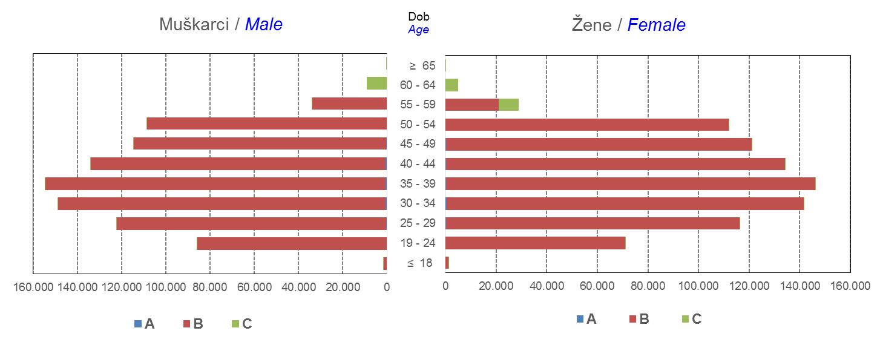

Izvor / Source: Regos
Sadržaj / Contents
 |  |  |  |  |  |  |  |  |  |  |  |  |  |  |  |  |  | stranica/page 4

10 Graf 5.1, 5.2, 5.3
Grafikon 5.1: Vrijednosti obračunskih jedinica OMF-ova kategorije A | Siječanj 2017.
Chart 5.1: Values of category A OMFs' units of account | January 2017
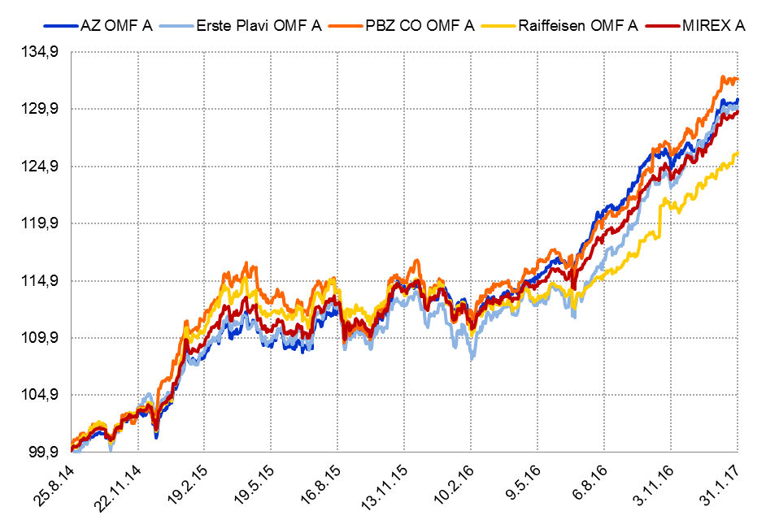

Izvor / Source: HANFA

Grafikon 5.2: Vrijednosti obračunskih jedinica OMF-ova kategorije B
Chart 5.2: Values of category B OMFs' units of account
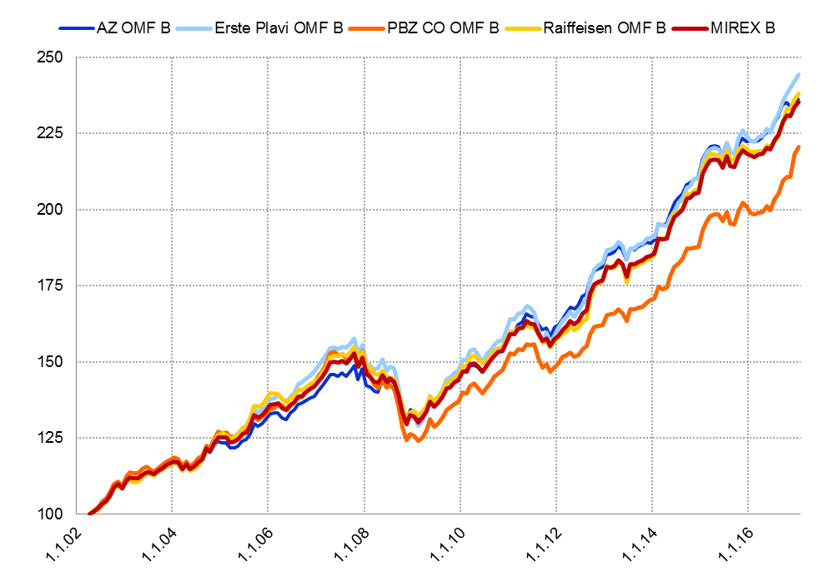

Izvor / Source: HANFA

Grafikon 5.3: Vrijednosti obračunskih jedinica OMF-ova kategorije C
Chart 5.3: Values of category C OMFs' units of account
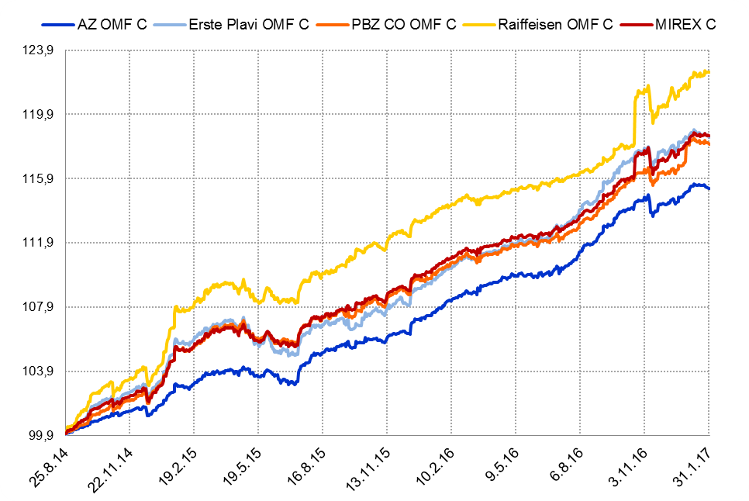

Izvor / Source: HANFA
Sadržaj / Contents
 | stranica / page 10

12 Tablica 13 - Graf 6
Tablica 13: Članstvo ODMF-ova1) |  |  |  |  |  |  | Siječanj 2017.
Table 13: ODMF's Membership1) |  |  |  |  |  |  | January 2017

Članstvo / Membership | AZ benefit ODMF | AZ profit ODMF | Croatia osiguranje ODMF | Erste Plavi Expert ODMF | Erste Plavi Protect ODMF | Raiffeisen ODMF | Ukupno Total
Početak razdoblja Beginning of the period | 34,212 | 98,743 | 23,820 | 19,193 | 20,805 | 60,298 | 257,071
Udjel Share | 13.31% | 38.41% | 9.27% | 7.47% | 8.09% | 23.46% | 100.00%
Novi članovi New members | 970 | 468 | 126 | 146 | 366 | 491 | 2,567
Mirovina Retirement | 15 | 40 | 60 | 8 | 4 | 48 | 175
Smrt Death | 7 | 12 | 1 | 2 | 3 | 9 | 34
Ostalo Other | 241 | 227 | 0 | 28 | 139 | 168 | 803
Ukupan prestanak članstva Membership termination total | 263 | 279 | 61 | 38 | 146 | 225 | 1,012
Kraj razdoblja End of the period | 34,919 | 98,932 | 23,885 | 19,301 | 21,025 | 60,564 | 258,626
Udjel Share | 13.50% | 38.25% | 9.24% | 7.46% | 8.13% | 23.42% | 100.00%
Izvor / Source: DMD-ovi / DMDs
1) Preliminarni podaci / Preliminary data

Grafikon 6: Udjel ODMFova u ukupnom broju članova |  |  |  |  |  |  | Siječanj 2017.
Chart 6: ODMFs' shares in total membership |  |  |  |  |  |  | January 2017

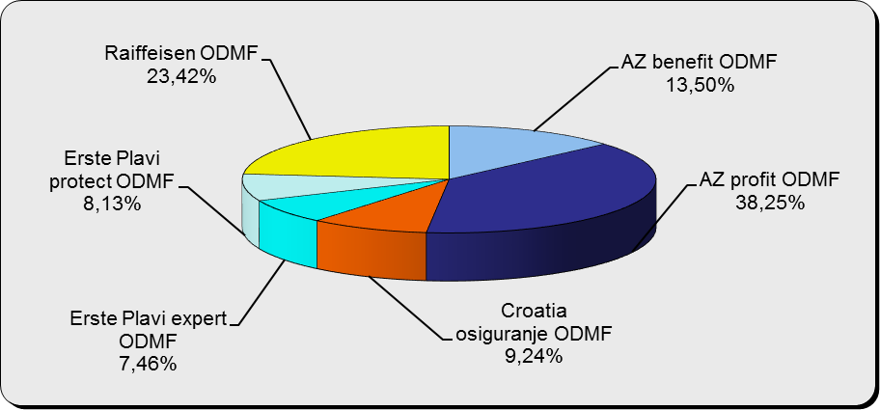

Izvor / Source: DMD-ovi / DMDs

Sadržaj / Contents

 |  |  |  |  |  |  | stranica / page 12

13 Tablica 14 - Graf 7
Tablica 14: Struktura članova ODMF-a prema dobi i spolu |  |  |  |  |  | KVARTALNI PODACI za: |  |  | PROSINAC 2016.
Table 14: Open voluntary pension funds members age and sex structure |  |  |  |  |  | QUARTERLY DATA for: |  |  | DECEMBER 2016

 |  | Prosinac 2016. |  |  | Rujan 2016. |  | P r o m j e n a / C h a n g e
 |  | December 2016 |  |  | September 2016 |  | Brojčana / In number |  | Relativna Relative
Dob Age | Muškarci Male | Žene Female | Ukupno Total | Muškarci Male | Žene Female | Ukupno Total | Muškarci Male | Žene Female | Ukupno Total
≤ 18 | 875 | 798 | 1,673 | 878 | 789 | 1,667 | -3 | 9 | 0.36%
19 - 24 | 3,761 | 2,361 | 6,122 | 3,711 | 2,367 | 6,078 | 50 | -6 | 0.72%
25 - 29 | 11,721 | 7,839 | 19,560 | 11,684 | 7,815 | 19,499 | 37 | 24 | 0.31%
30 - 34 | 18,503 | 13,856 | 32,359 | 18,219 | 13,786 | 32,005 | 284 | 70 | 1.11%
35 - 39 | 20,757 | 17,349 | 38,106 | 20,216 | 17,088 | 37,304 | 541 | 261 | 2.15%
40 - 44 | 19,601 | 18,280 | 37,881 | 19,078 | 17,937 | 37,015 | 523 | 343 | 2.34%
45 - 49 | 17,658 | 18,761 | 36,419 | 17,187 | 18,440 | 35,627 | 471 | 321 | 2.22%
50 - 59 | 26,740 | 28,832 | 55,572 | 25,682 | 28,015 | 53,697 | 1,058 | 817 | 3.49%
60 - 69 | 10,911 | 11,851 | 22,762 | 10,307 | 11,004 | 21,311 | 604 | 847 | 6.81%
70 - 84 | 2,554 | 3,641 | 6,195 | 2257 | 3211 | 5,468 | 297 | 430 | 13.30%
≥ 85 | 152 | 248 | 400 | 137 | 225 | 362 | 15 | 23 | 10.50%
Ukupno Total | 133,233 | 123,816 | 257,049 | 129,356 | 120,677 | 250,033 | 3,877 | 3,139 | 2.81%
Izvor / Source: DMD-ovi / DMDs

Grafikon 7: Dobna i spolna struktura članova ODMF-a na dan 31. prosinca 2016.
Chart 7: ODMF members age and sex structure as at 31 December 2016

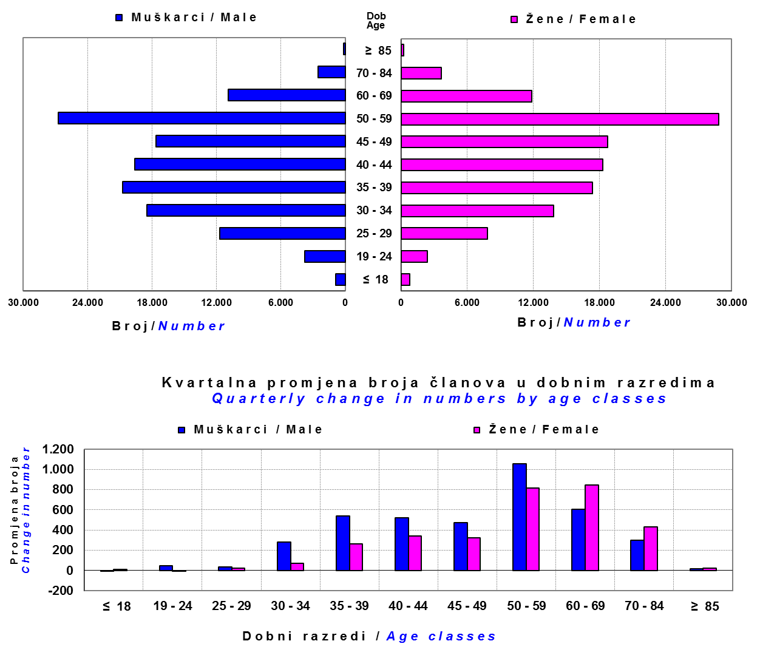

Izvor / Source: DMD-ovi / DMDs

Sadržaj / Contents

 |  |  |  |  |  |  |  |  | stranica/page 13

14 Tablica 15 - Graf 8
Tablica 15: Bruto mirovinski doprinosi uplaćeni ODMF-ovima1) |  |  |  |  | Siječanj 2017.
Table 15: Gross pension contributions paid to ODMFs1) |  |  |  |  | January 2017

 |  |  |  | u tisućama kuna / in thousand HRK
Otvoreni dobrovoljni mirovinski fond Open-end voluntary pension fund | Bruto mirovinski doprinosi / Gross pension contributions
 | Siječanj 2017. | Prosinac 2016. | Mjesečna promjena | Sveukupno od početka djelovanja 2) | Prirast ukupnih bruto doprinosa u tekućem mjesecu
 | January 2017 | December 2016 | Monthly change | Grand total since the start of activity 2) | Total net contributions growth in current month
AZ benefit ODMF | 12,839 | 21,025 | -38.93% | 512,595 | 2.57%
AZ profit ODMF | 12,863 | 40,726 | -68.42% | 1,356,921 | 0.96%
Croatia osiguranje ODMF | 1,594 | 7,969 | -79.99% | 237,392 | 0.68%
Erste Plavi Expert ODMF | 2,971 | 7,541 | -60.61% | 213,382 | 1.41%
Erste Plavi Protect ODMF | 3,142 | 7,642 | -58.89% | 166,580 | 1.92%
Raiffeisen ODMF | 10,577 | 38,070 | -72.22% | 1,124,237 | 0.95%
Ukupno / Total | 43,986 | 122,974 | -64.23% | 3,611,107 | 1.23%
Izvor / Source: DMD-ovi / DMDs
1) Bruto doprinosi jednaki su ukupno uplaćenim doprinosima članova dobrovoljnih mirovinskih fondova, prije odbitka naknade DMD-ova od uplaćenih doprinosa.
1) Gross contribution is a contribution paid in by a member of a voluntary pension fund which includes DMDs' entry fee.
2) U ukupnim uplatama iskazana su i uplaćena sredstva državnog poticaja.
2) Total net contributions include state subsidies.

Grafikon 8: Mjesečna promjena bruto mirovinskih doprinosa uplaćenih ODMF-ovima |  |  |  |  | Siječanj 2017.
Chart 8: Monthly change of gross pension contributions paid to ODMFs |  |  |  |  | January 2017

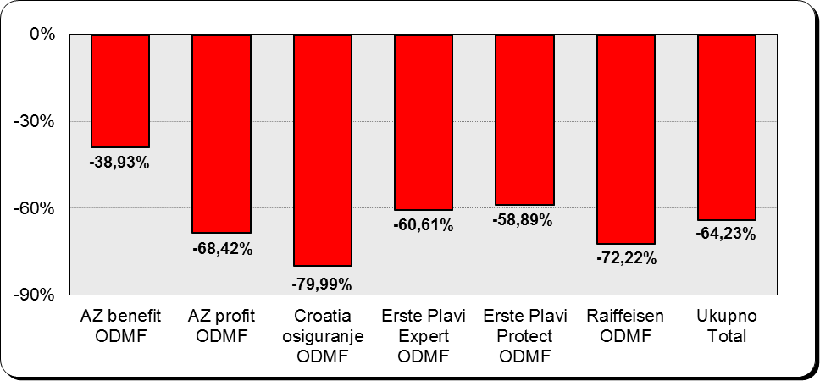

Izvor / Source: DMD-ovi / DMDs

Sadržaj / Contents

 |  |  |  |  | stranica / page 14

15 Tablica 16 - Graf 9,10
Tablica 16: Neto imovina ODMF-ova |  |  |  |  |  | Siječanj 2017.
Table 16: ODMFs' net assets |  |  |  |  |  | January 2017

 |  |  |  |  |  | u tisućama kuna / in thousand HRK
Naziv fonda Fund's name | Neto imovina / Net assets
 | Siječanj 2017. |  | Prosinac 2016. |  | Promjena
 | January 2017 |  | December 2016 |  | Change
 | Iznos | Udjel | Iznos | Udjel | U iznosu | Relativna
 | Amount | Share | Amount | Share | Amount | Relative
AZ benefit ODMF | 448,524 | 12.43% | 439,277 | 12.38% | 9,247 | 2.11%
AZ profit ODMF | 1,500,564 | 41.60% | 1,477,610 | 41.64% | 22,955 | 1.55%
Croatia osiguranje ODMF | 197,951 | 5.49% | 196,929 | 5.55% | 1,022 | 0.52%
Erste Plavi Expert ODMF | 231,031 | 6.40% | 225,728 | 6.36% | 5,304 | 2.35%
Erste Plavi Protect ODMF | 142,158 | 3.94% | 141,075 | 3.98% | 1,083 | 0.77%
Raiffeisen ODMF | 1,087,075 | 30.14% | 1,067,782 | 30.09% | 19,293 | 1.81%
Ukupno / Total | 3,607,303 | 100.00% | 3,548,401 | 100.00% | 58,903 | 1.66%
Izvor /Source: HANFA

Grafikon 9: Udjeli pojedinih ODMF-ova u ukupnoj neto imovini |  |  |  |  |  | Siječanj 2017.
Chart 9: ODMFs' shares in total net assets |  |  |  |  |  | January 2017

Izvor /Source: HANFA

Grafikon 10: Mjesečna promjena neto imovine ODMF-ova |  |  |  |  |  | Siječanj 2017.
Chart 10: ODMFs net assets monthly change |  |  |  |  |  | January 2017

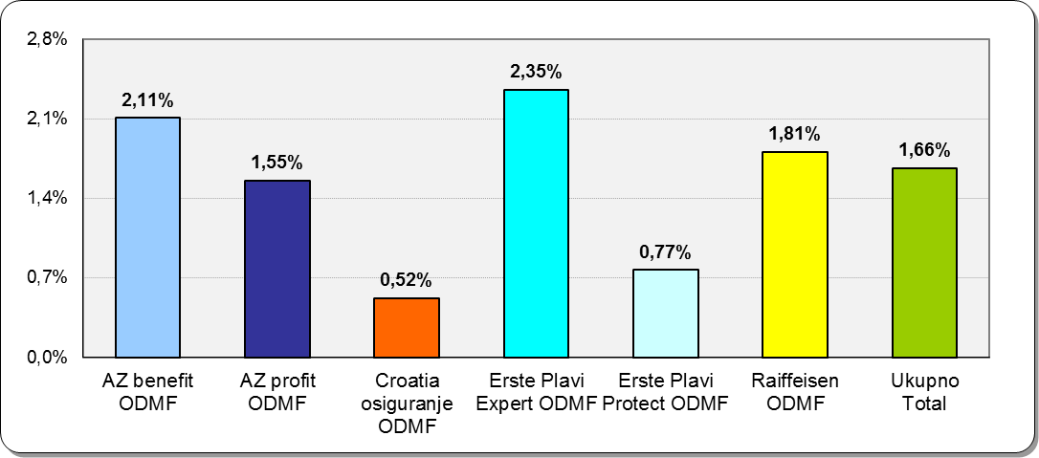

Izvor /Source: HANFA

Sadržaj / Contents
 |  |  |  |  |  | stranica / page 15

19 Tablica 20 - Graf 11
Tablica 20: Struktura članova ZDMF- ova prema dobi i spolu |  |  |  |  |  | KVARTALNI PODACI za: |  |  | PROSINAC 2016.
Table 20: Closed voluntary pension funds members age and sex structure |  |  |  |  |  | QUARTERLY DATA for: |  |  | DECEMBER 2016

 |  | Prosinac 2016. |  |  | Rujan 2016. |  | P r o m j e n a / C h a n g e
 |  | December 2016 |  |  | September 2016 |  | Brojčana / In number |  | Relativna Relative
Dob Age | Muškarci Male | Žene Female | Ukupno Total | Muškarci Male | Žene Female | Ukupno Total | Muškarci Male | Žene Female | Ukupno Total
...
60 - 69 | 1,307 | 642 | 1,949 | 1,268 | 608 | 1,876 | 39 | 34 | 3.89%
70 - 84 | 87 | 20 | 107 | 81 | 14 | 95 | 6 | 6 | 12.63%
≥ 85 | 4 | 3 | 7 | 1 | 0 | 1 | 3 | 3 | 600.00%
Ukupno Total | 15,397 | 13,840 | 29,237 | 14,950 | 13,479 | 28,429 | 447 | 361 | 2.84%
Izvor / Source: DMD-ovi / DMDs

Grafikon 11: Dobna i spolna struktura članova ZDMF- ova na dan 31. prosinca 2016.
Chart 11: ZDMF members age and sex structure as at 31 December 2016

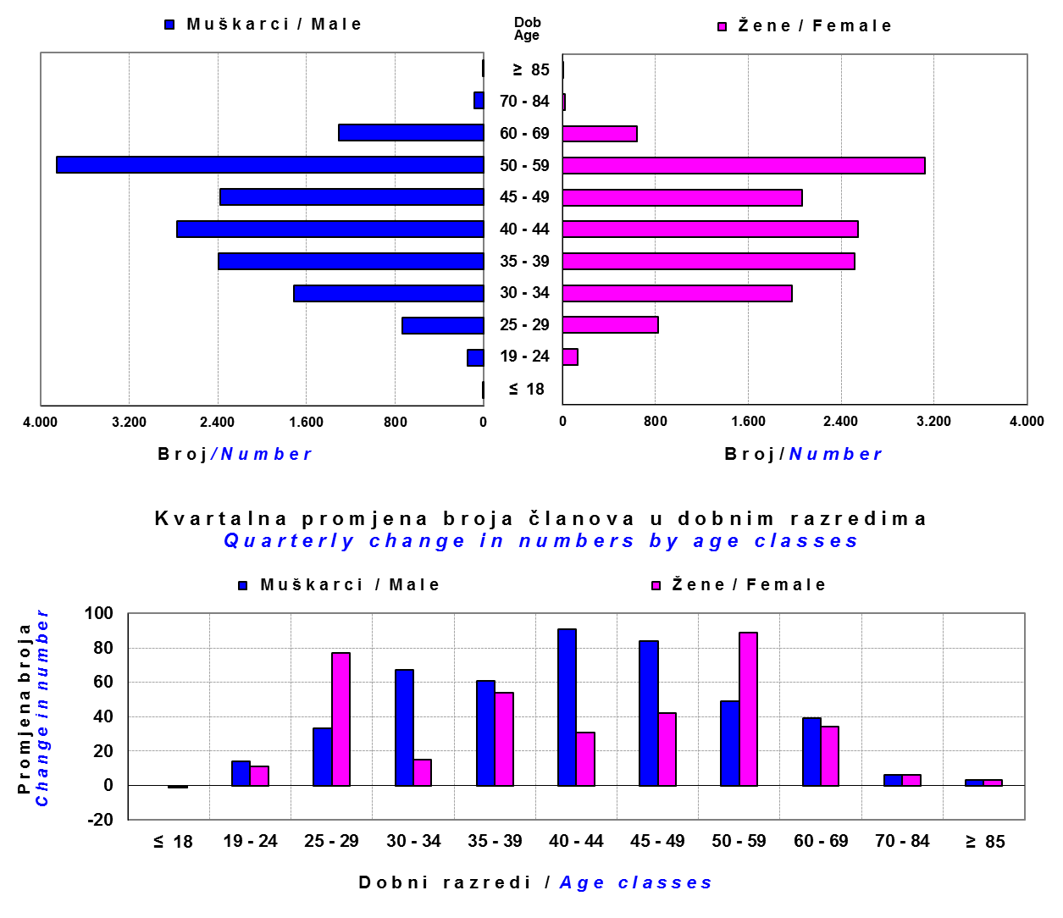

Izvor / Source: DMD-ovi / DMDs

Sadržaj / Contents

 |  |  |  |  |  |  |  |  | stranica / page 19

20 Tablica 21 - Graf 12
...
Grafikon 12: Mjesečni prinosi ZDMF-ova | Siječanj 2017.
Chart 12: ZDMF monthly rates of return | January 2017

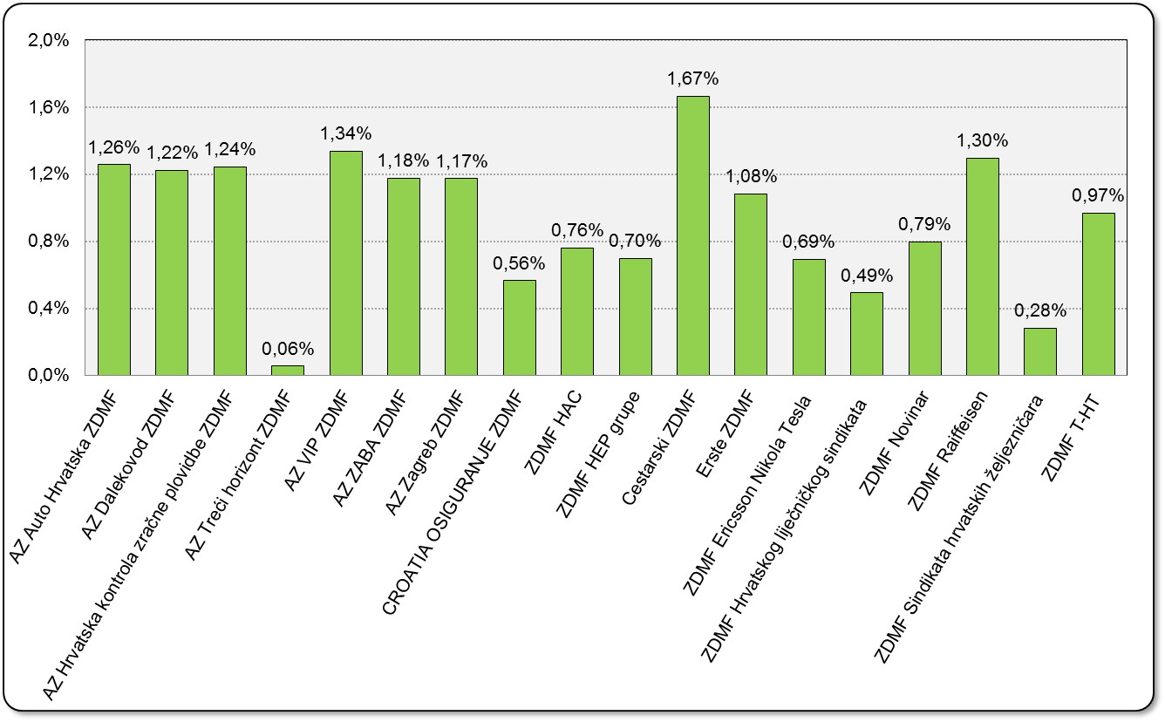

Izvor / Source: HANFA

Sadržaj / Contents

 | stranica / page 20

21 Tablica 22,23 - Graf 13,14
...
 |  |  | Izvor / Source: HANFA

Tablica 23: Broj korisnika i broj ugovora u zadnjih godinu dana |  |  | Grafikon 14: Broj korisnika i broj ugovora u zadnjih godinu dana | Kvartalni podaci Quarterly data
Table 23: Number of pensioners and contracts over the past year |  |  | Chart 14: Number of pensioners and contracts over the past year

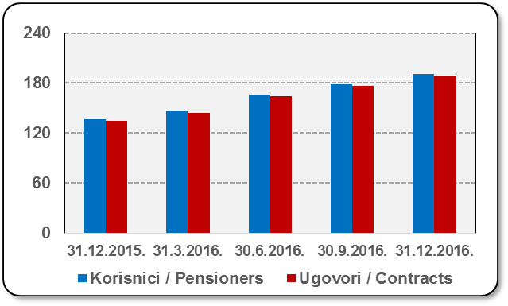
Mjesec Month | Korisnici Pensioners | Ugovori Contracts
31.12.2015. | 137 | 135
31.3.2016. | 146 | 144
30.6.2016. | 166 | 164
30.9.2016. | 179 | 177
31.12.2016. | 191 | 189
Izvor / Source: HANFA

 |  |  | Izvor / Source: HANFA

Sadržaj / Contents
...

22 Tablica 24,25 - Graf 15,16
...
 |  |  | Izvor / Source: HANFA

Tablica 25: Broj korisnika i broj ugovora u zadnjih godinu dana |  |  | Grafikon 16: Broj korisnika i broj ugovora u zadnjih godinu dana | Kvartalni podaci Quarterly data
Table 25: Number of pensioners and contracts over the past year |  |  | Chart 16: Number of pensioners and contracts over the past year

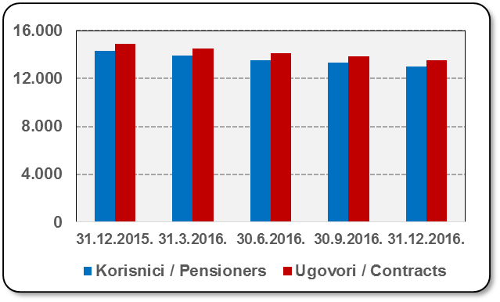
Mjesec Month | Korisnici Pensioners | Ugovori Contracts
31.12.2015. | 14,285 | 14,904
31.3.2016. | 13,915 | 14,502
30.6.2016. | 13,535 | 14,097
30.9.2016. | 13,312 | 13,851
31.12.2016. | 13,006 | 13,515
Izvor / Source: HANFA

 |  |  | Izvor / Source: HANFA

Sadržaj / Contents
...

24 Tablica 27 - Graf 17
...
 | u tisućama kuna / in thousand HRK
24 | Tontine Tontine | - | - | - | -
25 | Osiguranje s kapitalizacijom isplate Assurance with paid-up sum assured | - | - | - | -
 | UKUPNO (neživotna osiguranja, vrste 01 - 18) TOTAL (non-life insurance, lines 01 -18) | 629,471 | 679,183 | 293,572 | 218,054
 | UKUPNO (životna osiguranja, vrste 19 - 25) TOTAL (life assurance 19 - 25) | 1,484,101 | 218,199 | 6,207 | 147,078
 | UKUPNO / TOTAL | 2,113,572 | 897,382 | 299,779 | 365,132
Izvor / Source: HANFA

Grafikon 17: Udio bruto zaračunate premije po vrstama osiguranja
Chart 17: Gross Written Premium by Line of Insurance

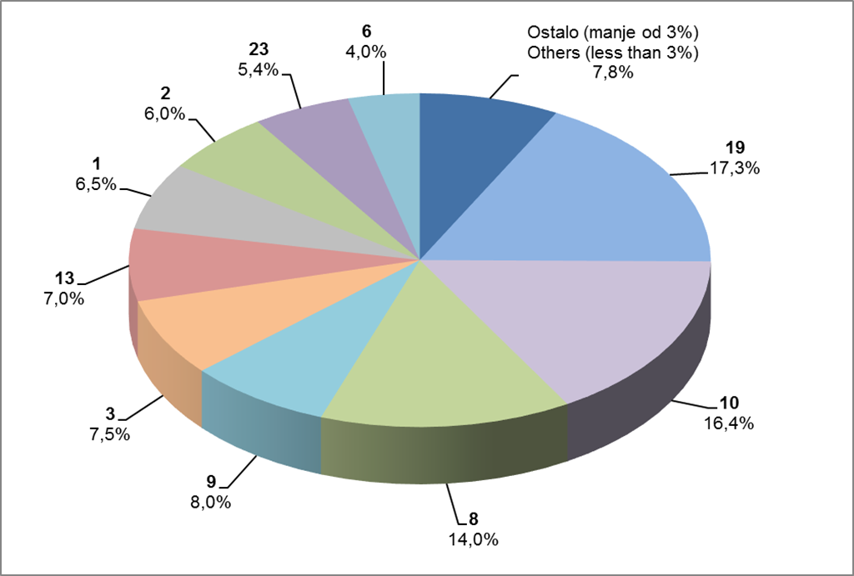

Izvor / Source: HANFA

Sadržaj / Contents
...

25 Graf 18
Grafikon 18: Udio zaračunate bruto premije i likvidiranih šteta po društvima za osiguranje po vrstama osiguranja za period od 1. do 31. siječnja 2017.
Chart 18: Share of written premium and claims settled per line of insurances for the period 1 - 31 January 2017
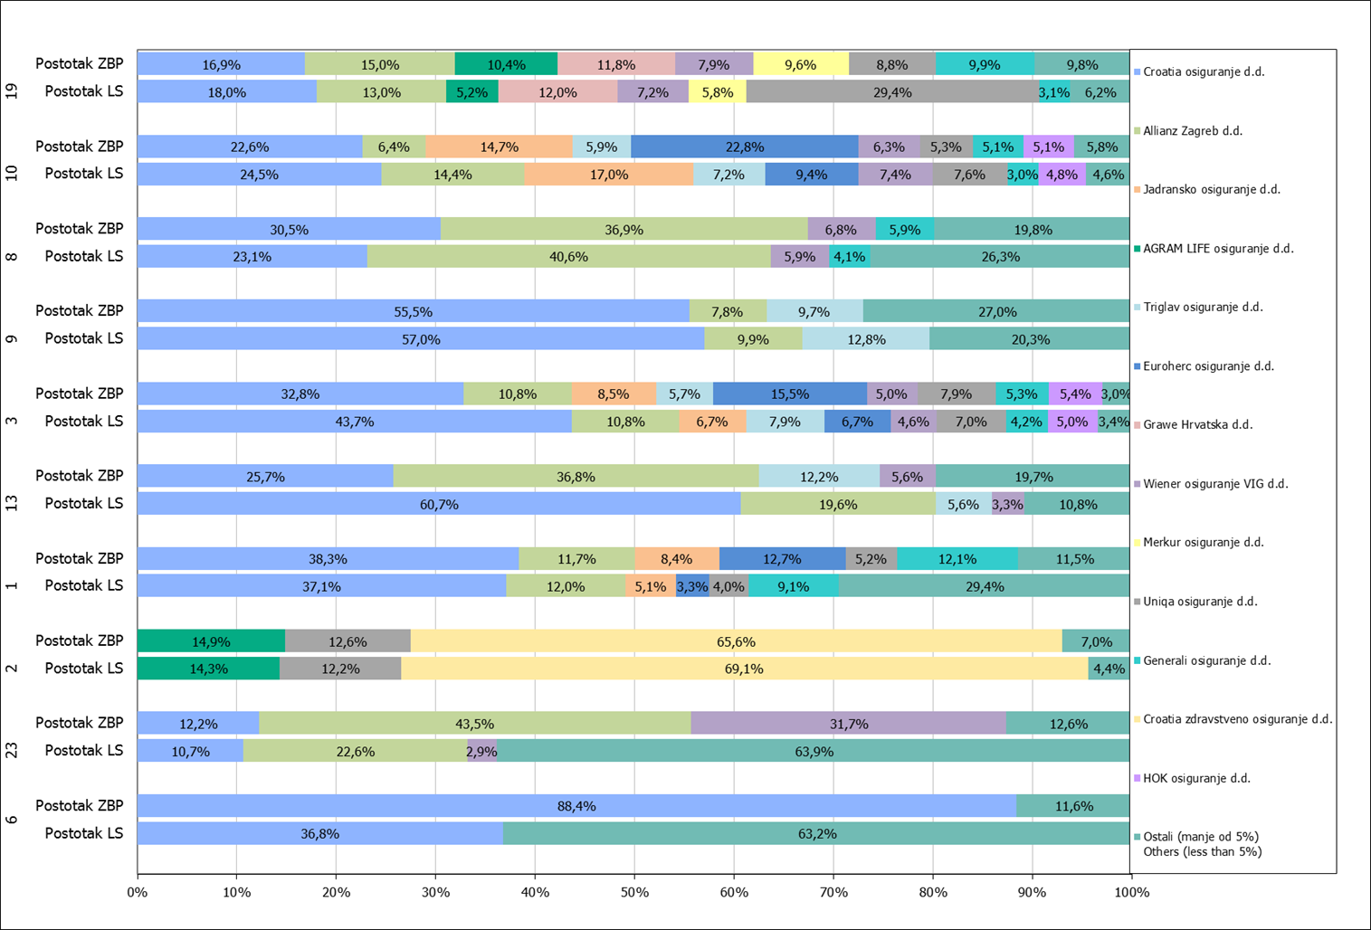

Izvor / Source: HANFA

Napomena: Grafikon prikazuje društva za osiguranje sa zaračunatom bruto premijom većom od 5% ukupne zaračunate bruto premije u promatranoj vrsti osiguranja.
Grafikon prikazuje samo vrste osiguranja sa zaračunatom bruto premijom većom od 3% ukupne zaračunate bruto premije tržišta osiguranja u RH.
Kratice ZBP i LŠ redom predstavljaju zaračunatu bruto premijiu i likvidirane štete

Note:The chart represents insurance companies with written premium greater then 5% of total written premium of the presented line of insurance.
Chart represents lines of insurance with written premium greater then 3% of total written premium of Croatian insurance market.
Abbreviations ZBP and LŠ stands for written premium and claims settled respectively.

Vrste osiguranja / line of insurance:
...

